88 保育所等保育士数（人口１万人当たり)
 | 88 保育所等保育士数（人口１万人当たり)

 | 時点 2025(R7)年4月1日（毎年） |  |  |  |  |  |  | 平 均 値 |  |  |  | 46.0
 | 単位 人，人 |  |  |  |  |  |  | 標準偏差 |  |  |  | 14.9
 | 市町村名 | 指標 | 順位 |  | 保育士数 |  | 市町村名 | 指標 | 順位 |  | 保育士数

 | 千葉県 | 55.0 |  | － |  | 34,468 | 八街市 | 38.0 |  | 36 |  | 248
 | 千葉市 | 60.3 |  | 10 |  | 5,937 | 印西市 | 79.9 |  | 2 |  | 871
 | 銚子市 | 23.6 |  | 53 |  | 124 | 白井市 | 43.0 |  | 26 |  | 263
 | 市川市 | 68.3 |  | 4 |  | 3,421 | 富里市 | 35.5 |  | 40 |  | 176
 | 船橋市 | 49.2 |  | 22 |  | 3,195 | 南房総市 | 29.2 |  | 50 |  | 95
 | 館山市 | 40.9 |  | 30 |  | 174 | 匝瑳市 | 51.9 |  | 20 |  | 168
 | 木更津市 | 38.4 |  | 35 |  | 525 | 香取市 | 41.5 |  | 29 |  | 278
 | 松戸市 | 51.7 |  | 21 |  | 2,586 | 山武市 | 40.7 |  | 31 |  | 186
 | 野田市 | 40.2 |  | 32 |  | 610 | いすみ市 | 33.6 |  | 43 |  | 110
 | 茂原市 | 31.0 |  | 46 |  | 260 | 大網白里市 | 46.6 |  | 25 |  | 217
 | 成田市 | 54.4 |  | 17 |  | 729 | 酒々井町 | 35.2 |  | 41 |  | 71
 | 佐倉市 | 55.3 |  | 14 |  | 906 | 栄町 | 34.7 |  | 42 |  | 67
 | 東金市 | 40.2 |  | 32 |  | 227 | 神崎町 | 52.8 |  | 18 |  | 29
 | 旭市 | 58.9 |  | 11 |  | 356 | 多古町 | 52.4 |  | 19 |  | 66
 | 習志野市 | 61.2 |  | 8 |  | 1,077 | 東庄町 | 30.6 |  | 48 |  | 37
 | 柏市 | 60.9 |  | 9 |  | 2,660 | 九十九里町 | 16.0 |  | 54 |  | 21
 | 勝浦市 | 31.9 |  | 45 |  | 48 | 芝山町 | 66.0 |  | 5 |  | 43
 | 市原市 | 41.7 |  | 28 |  | 1,091 | 横芝光町 | 54.6 |  | 16 |  | 113
 | 流山市 | 91.6 |  | 1 |  | 1,959 | 一宮町 | 48.0 |  | 24 |  | 57
 | 八千代市 | 55.0 |  | 15 |  | 1,127 | 睦沢町 | 25.3 |  | 52 |  | 16
 | 我孫子市 | 55.9 |  | 13 |  | 727 | 長生村 | 36.4 |  | 38 |  | 47
 | 鴨川市 | 39.3 |  | 34 |  | 117 | 白子町 | 32.5 |  | 44 |  | 31
 | 鎌ケ谷市 | 63.8 |  | 6 |  | 701 | 長柄町 | 37.3 |  | 37 |  | 23
 | 君津市 | 48.1 |  | 23 |  | 376 | 長南町 | 29.4 |  | 49 |  | 19
 | 富津市 | 35.9 |  | 39 |  | 140 | 大多喜町 | 42.6 |  | 27 |  | 34
 | 浦安市 | 58.5 |  | 12 |  | 1,010 | 御宿町 | 26.5 |  | 51 |  | 17
 | 四街道市 | 63.2 |  | 7 |  | 599 | 鋸南町 | 30.8 |  | 47 |  | 19
 | 袖ケ浦市 | 71.4 |  | 3 |  | 464

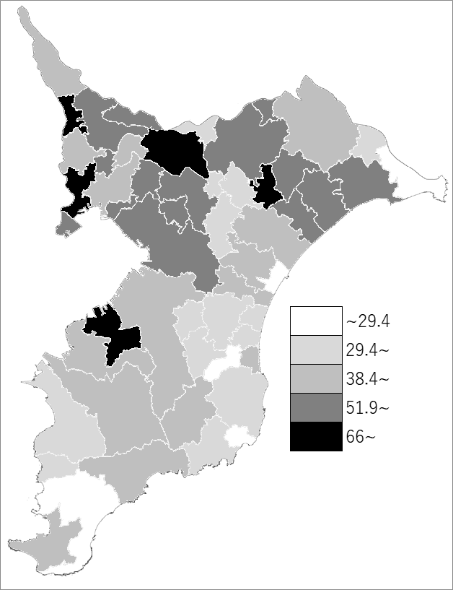
 | 千葉県の推移
 | 保育士数（右軸） | 指標
令和3年 | 29430 | 46.9
令和4年 | 30657 | 48.9
令和5年 | 32109 | 51.2
令和6年 | 33210 | 53
令和7年 | 34468 | 55

《備 考》 ・資料出所 子育て支援課 ・算出方法 保育士数÷常住人口（R7.4.1） 注）1.保育所等は保育所、認定こども園及び地域型保育事業を指します。 2.保育士数には保育教諭を含みます。また、短時間勤務者を含み、施設長を 除いています。

